概要
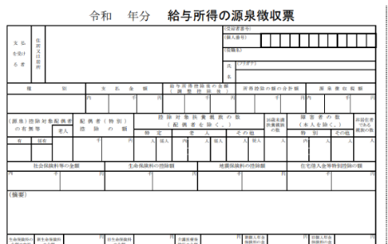
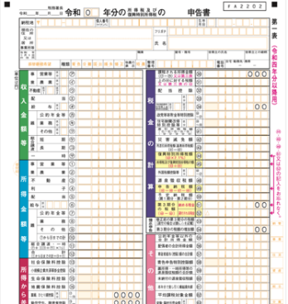
 | GRN小児がん交通費等補助金制度について (2026年8月改訂）

 | 内容 | ： 小児がん治療にかかる諸経費のうち、病院への交通費や宿泊費を補助

 | 対象事項 | ： 小児がんの診断・入院治療（治験含む）を遠隔地の病院で受けるため、または主治医の判断による
 |  | 特別な抗腫瘍治療を受けるための通院に要する交通費および宿泊費で、下記に該当するもの
 |  | （※ 抗腫瘍治療後の検査・検診は対象外）
 |  | ◎病院と自宅が片道100ｋｍ以上離れていること
 |  | ◎病院・自宅ともに日本国内であること。

 | 対象者 | ： 小児がん(小児慢性特定疾病/悪性新生物）と診断された、申請時２０歳以下の抗腫瘍治療中の患児と
 |  | その家族で下記に該当する方
 |  | (給与収入世帯） |  | 申請時における前年の源泉徴収票の支払金額が世帯合算で900万円未満 注1）
 |  |  | （給与収入以外の世帯） | 確定申告書Bの所得金額合計欄が世帯合算で650万円未満 注2）

 | 対象期間 | ： 申請日より遡って6カ月間

 | 補助金額 | ： 申請内容に基づき世帯収入と移動距離を勘案し、上限15万円～70万円（年間）を補助金として助成
 |  | ※年間とは、交通費もしくは宿泊費が発生した日を開始日として1年間

 | 必要書類 | ： 本申請書を含む申請書3枚、領収書、添付書類とともに申請してください
 |  | ①小児がん交通費等補助金交付申請書（主治医記入欄あり）
 |  | ②小児がん交通費等補助金制度確認書
 |  | ③交通費内訳表 ※別紙に領収書（コピー可）を貼付けの事

 | 添付書類 | ： 1 世帯収入を証明するもの（源泉徴収票、確定申告書、所得証明書など）
 |  | 2 保護者の健康保険証の写し（マイナ保険証利用の場合は不要）

 | 送付先 | ： 〒171-0021 東京都豊島区西池袋2-21-8-204
 |  |  | 公益財団法人ゴールドリボン・ネットワーク
 |  |  | 「GRN小児がん交通費等補助金制度」 係

 | 申請スケジュール |  | ： 毎月申請受付分は翌月審査を行い、その月中に通知の上、指定の口座へお振込を予定

 | お問い合わせ先 |  | ： 公益財団法人ゴールドリボン・ネットワーク
 |  |  | TEL ： (03）5944-9922 FAX ：（03）5944-9923
 |  |  | e-mail ： npo@goldribbon.jp https://www.goldribbon.jp

注1） 〈源泉徴収票〉支払金額の欄が世帯合算で900万円未満 |  |  |  |  | 注2） 〈確定申告書の場合〉所得金額合計欄が世帯合算で650万円未満

